appium-desktop安装
Appiumガイドライン

 | 下载并安装Xcode

 | 下载Appium
 |  | 通过官网下载https://github.com/appium/appium-desktop/releases/ appium-desktop版应用程序并安装

 |  | 安装后，在该应用程序的包文件路径下，自带WDA工程（WebDriverAgent）
 |  | /Applications/Appium.app/Contents/Resources/app/node_modules/appium/node_modules/appium-xcuitest-driver/WebDriverAgent/WebDriverAgent.xcodeproj

 | Homebrew
 |  | Homebrew相当于Linux下的apt-get、yum，要用它来安装node，在终端运行

 |  | /usr/bin/ruby -e "$(curl -fsSL https://raw.githubusercontent.com/Homebrew/install/master/install)" brew -v # 显示版本，如Homebrew 1.2.1
 |  | 1 | /usr/bin/ruby -e "$(curl -fsSL https://raw.githubusercontent.com/Homebrew/install/master/install)"
 |  | 2 | brew -v # 显示版本，如Homebrew 1.2.1

 | node
 |  | 1 | brew install node
 |  | 2 | node -v # e.g. v7.10.0

 | appium-doctor相关
 |  | 用来检测Appium相关环境有没有装好的工具：

 |  | npm install -g appium-doctor # 装好之后 检测一下iOS的环境有没有配置好 如果不加--ios 则检测Android和iOS appium-doctor --ios # 它提示我缺少Xcode Command Line Tools和Carthage，那就补上 xcode-select --install brew install carthage
 |  | 1 | npm install -g appium-doctor
 |  | 2
 |  | 3 | # 装好之后 检测一下iOS的环境有没有配置好 如果不加--ios 则检测Android和iOS
 |  | 4 | appium-doctor --ios
 |  | 5
 |  | 6 | # 它提示我缺少Xcode Command Line Tools和Carthage，那就补上
 |  | 7 | xcode-select --install
 |  | 8 | brew install carthage

 | 还有一些库
 |  | brew install libimobiledevice --HEAD
 |  | npm install -g ios-deploy # for iOS 10+
 |  | brew install usbmuxd
 | WebDriverAgent相关
 |  | 进入appium包的WebDirverAgent.xcodeproj所在目录
 |  | bogon:WebDriverAgent yefengjun$ ./Scripts/bootstrap.sh
 |  | 使用Xcode打开Xcodeproj
 |  | 1.使用自己 的personal team，全局搜索 + 各个Target的设置搜索，把所有的com.facebook都改成com.sideyu
 |  | 2.确认framework已经被添加了，否则 需要手动添加 （Add Other）
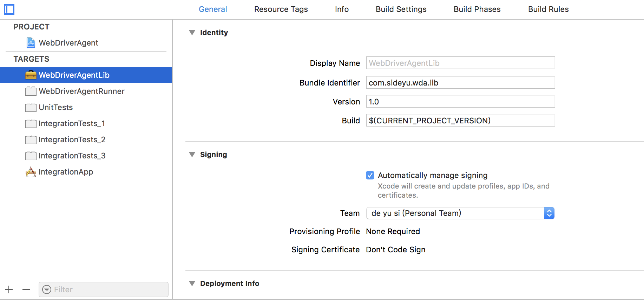

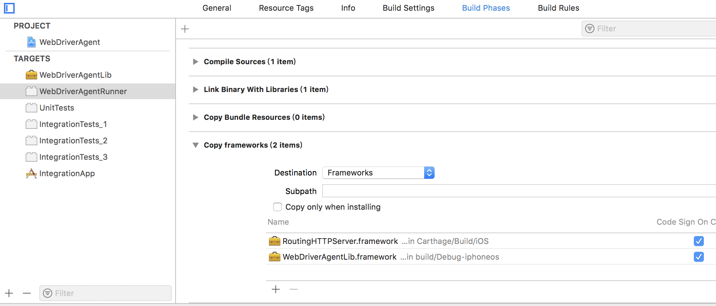

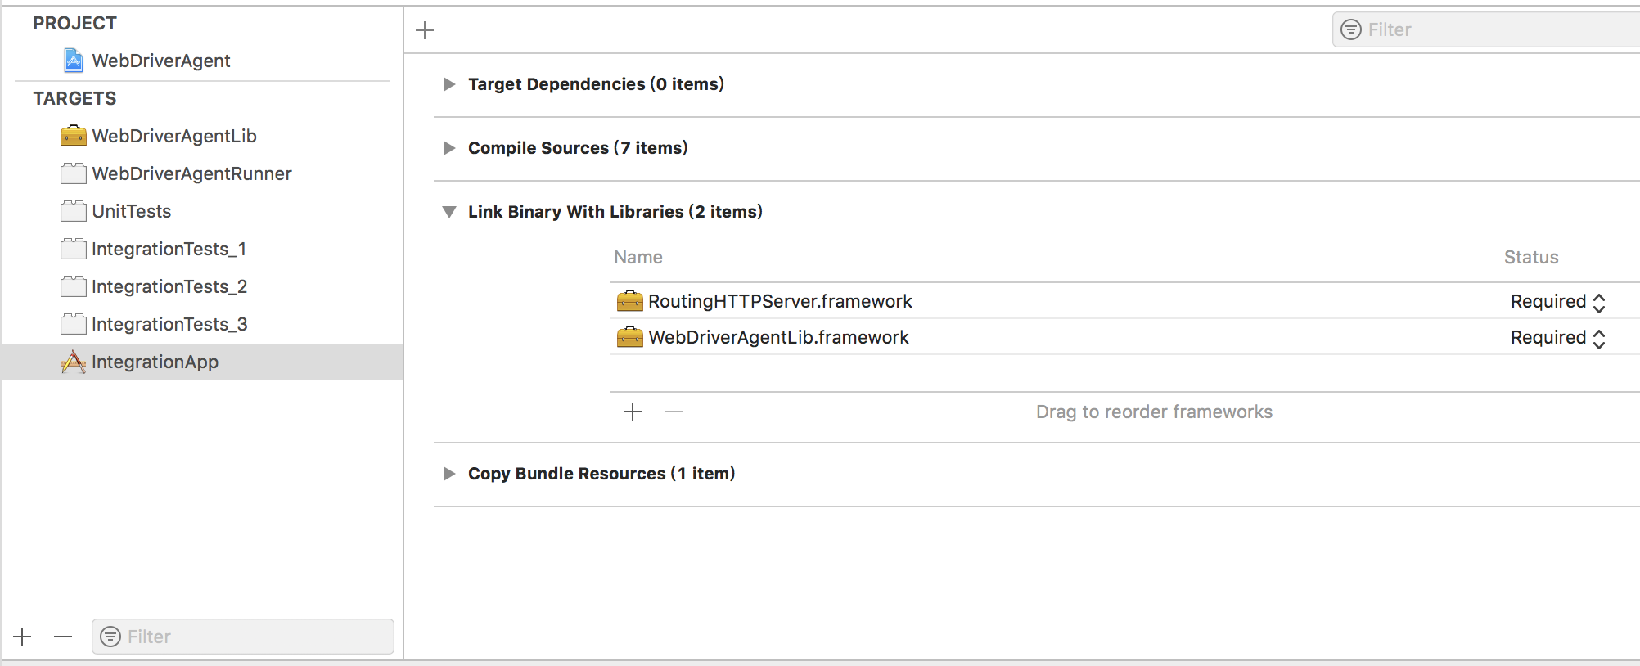

 |  | 先使用Xcode 的product-test 来验证下WDA能否正确安装
 |  |  | 选择iphone设备，选择scheme为webDriverAgentRunner，选择Product-》Test
 |  |  | 此处可能不成功/或者不能自定义端口而系统默认设置为0，此时我们打开终端
 |  | 测试成功之后，打开终端
 |  | 进入路径/Applications/Appium.app/Contents/Resources/app/node_modules/appium/node_modules/appium-xcuitest-driver/WebDriverAgent/
 |  | sideyudeMBP-2:WebDriverAgent sideyu$ xcodebuild -project WebDriverAgent.xcodeproj -scheme WebDriverAgentRunner -destination id=7e42a59072cc84e3eeb082f0af6c7837bc4552a4 USE_PORT=8100 test
 |  | id是UDID，通过Xcode-Device 可以看，iTunes 里的序列号上点击也可以看
 |  | run起来以后，再New一个终端，设置
 |  | 在根目录
 |  |  |  | sideyudeMBP-2:~ sideyu$ iproxy 8100 8100
 |  |  |  | 该工具会将设备上的端口号映射到电脑上的某一个端口
 |  |  |  | 以上命令就是把当前连接设备的8100 后面的端口(SSH端口)映射到电脑的81002端口，那么想和设备8100端口通信，直接和本地的8100端口通信就可以了
 |  |  |  | 因此，SSH连接设备就可以这样连接了：
 |  |  |  | ssh -p 8100 root@127.0.0.1

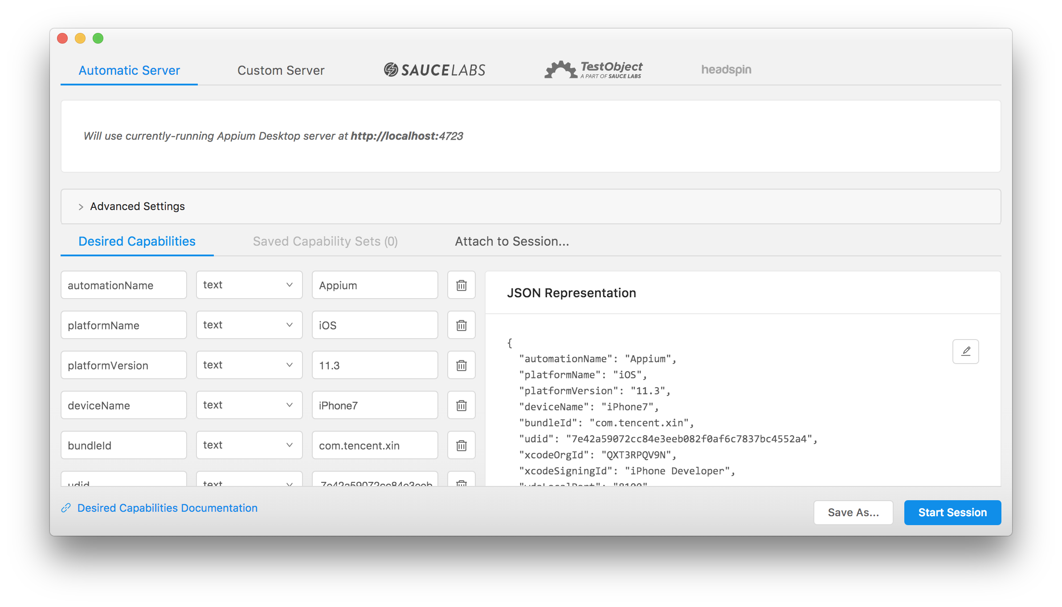
 | 打开Appium客户端
 |  |  | 选择简单链接，只有选择放大镜图标，就会显示以下画面

 |  |  |  |  | { |  |  | {
 |  |  |  |  | "automationName": "Appium", |  |  | "automationName": "Appium",
 |  |  |  |  | "platformName": "iOS", |  |  | "platformName": "iOS",
 |  |  |  |  | "platformVersion": "11.3", |  |  | "platformVersion": "11.2.2",
 |  |  |  |  | "deviceName": "iPhone7", |  | 真机自定义名 | "deviceName": "李腾のiPhone",
 |  |  |  |  | "bundleId": "com.tencent.xin", |  | 打开微信 | "bundleId": "com.tt.xinfang",
 |  |  |  |  | "udid": "7e42a59072cc84e3eeb082f0af6c7837bc4552a4", |  | 真机udid | "udid": "65130f5b9a17e7476c90cb4cb7ed0aab6acee33a",
 |  |  |  |  | "xcodeOrgId": "QXT3RPQV9N", |  | Personal Team的编号 | "xcodeOrgId": "ZMNW8THY7K",
 |  |  |  |  | "xcodeSigningId": "iPhone Developer", |  | Personal Team的类型 | "xcodeSigningId": "iPhone Developer",
 |  |  |  |  | "wdaLocalPort": "8100" | 针对desktop多开的情况，在上面的终端操作时，更改USE_PORT的值，见右侧-> |  | "wdaLocalPort": "8101", | 例如
 |  |  |  |  | } |  |  | "wdaLocalHost": "http://9.112.93.7"
 |  |  | ＊各种设置https://github.com/appium/appium/blob/master/docs/en/writing-running-appium/caps.md |  |  |  |  | }
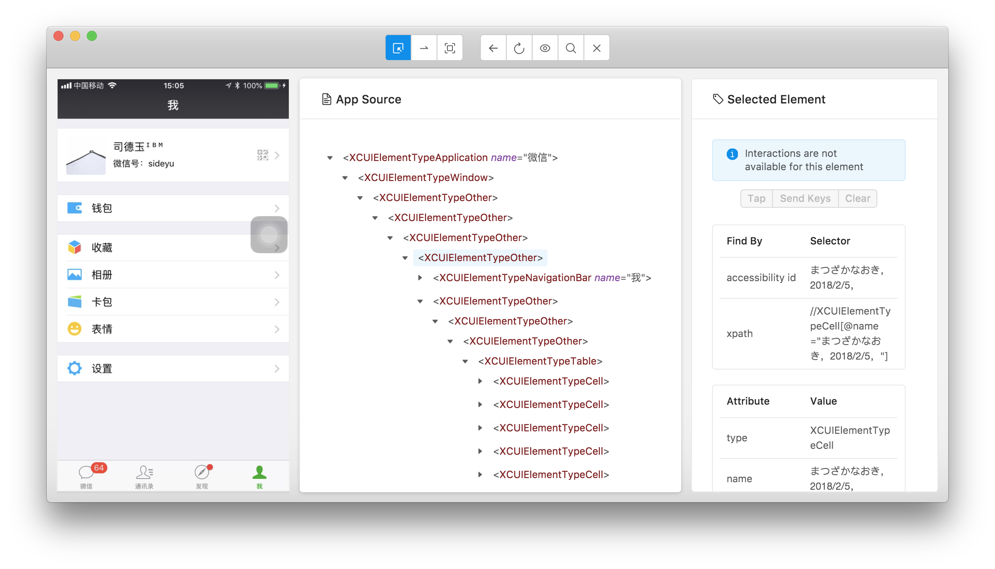
 |  |  |  |  | https://github.com/openatx/facebook-wda

 | 下载脚本编辑
 |  | 通过官网下载http://appium.io/downloads.html
 | Appium客户端库
 |  | Python、Ruby、Java、Javascript、PHP、C#等，任君选择，去官网下载。
 |  | 例如我用Python，就安装Appium-Python-Client，在终端运行

 |  | sudo easy_install pip # 系统自带easy_install pip install Appium-Python-Client --user # 加上--user是因为Mac下有权限的问题
 |  | 1 | sudo easy_install pip # 系统自带easy_install
 |  | 2 | pip install Appium-Python-Client --user # 加上--user是因为Mac下有权限的问题

WDA工程配置
1 | AppID需要配置
2 | bundleID 修改(所有包含com.liteng)
3 | WebDriverAgentRunner | (test运行)
4 | 终端运行命令:xcodebuild -project WebDriverAgent.xcodeproj -scheme WebDriverAgentRunner -destination 'id=udid' test
5 | 端口转发命令: iproxy 8100 8100
6 | Appium for iphone 配置例如:
 | {
 | "automationName": "Appium", |  | ----固定
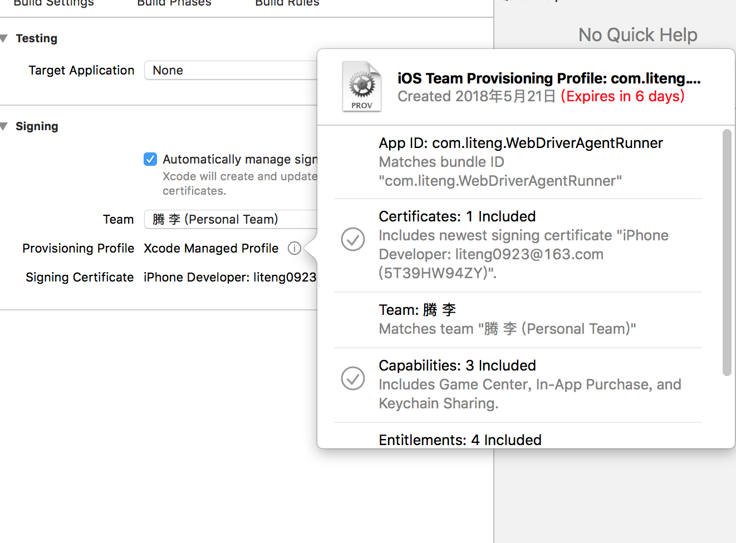
 | "platformName": "iOS", |  | ----ios
 | "platformVersion": "11.2.2", |  | ----手机版本号
 | "deviceName": "李腾のiPhone", |  | ----手机名字
 | "bundleId": "com.liteng.AppiuTestDemo", |  | ----测试的appbundle
 | "udid": "65130f5b9a17e7476c90cb4cb7ed0aab6acee33a", |  | ----udid
 | "xcodeOrgId": "ZMNW8THY7K", |  | ----开发者的证书id
 | "xcodeSigningId": "iPhone Developer", |  | ----开发者测试
 | "wdaLocalPort": "8100", |  | ----端口号
 | }

